SEGUIMIENTO PRIMER TRIMESTRE 23
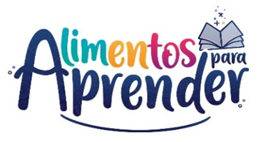 |  | Unidad Administrativa Especial de Alimentación Escolar -Alimentos para Aprender
 |  | Seguimiento Proyecto de Inversión Primer Trimestre 2023

CODIGO BPIN | PROYECTO | PRODUCTO | APR. VIGENTE | COMPROMISO | OBLIGACION | EJECUCIÓN FINANCIERA | EJECUCIÓN FÍSICA
2020011000155 | Apoyo a la implementación del Programa de Alimentación Escolar - Alimentos para aprender nacional | Servicio de apoyo financiero a entidades territoriales para la ejecución de estrategias de permanencia con alimentación escolar | $ 1,295,777,770,979.00 | $ 1,249,449,843,484.00 | $ 532,836,050,748.33 | 41.12% | 63%
 |  | Servicio de fomento para la permanencia en programas de educación formal | $ 5,935,350,000.00 | $ 889,849,492.00 | $ 39,555,524.00 | 0.67% | 25%
 |  | Servicio de asistencia técnica en educación inicial, preescolar, básica y media | $ 15,818,304,000.00 | $ 1,025,240,000.00 | $ 119,957,332.67 | 0.76% | 25%
Total |  |  | $ 1,317,531,424,979.00 | $ 1,251,364,932,976.00 | $ 532,995,563,605.00 | 40.45%
Fuente: SIIF Nación - corte 31 03 2023

